Entrada
 | Critérios | Análise Pareada (atribua notas entre 1 e 9) |  | Concorrentes | Notas para cada concorrente |  | Entre 1 e 9
1 | Preço | Preço | Durabilidade | arno | arno | Preço | 6
2 | Durabilidade | 4 |  | wallita |  | Durabilidade | 7
3 | Cor |  |  | black |  | Cor | 3
4 | Acabamento | Preço | Cor | singer |  | Acabamento | 2
5 | Design | 2 |  | Mondial |  | Design | 2
6 | Garantia |  |  |  |  | Garantia | 3
7 | Peso | Preço | Acabamento |  |  | Peso | 4
CONSISTÊNCIA
CR (CI/RI) | 18%
 |  |  | 2 |  | wallita | Preço | 4
 |  |  |  |  |  | Durabilidade | 6
 |  | Preço | Design |  |  | Cor | 4
 |  | 4 |  |  |  | Acabamento | 9
 |  |  |  |  |  | Design | 7
 |  | Preço | Garantia |  |  | Garantia | 5
 |  | 3 |  |  |  | Peso | 1
 |  |  |  |  | black | Preço | 2
 |  | Preço | Peso |  |  | Durabilidade | 3
 |  | 7 |  |  |  | Cor | 8
 |  |  |  |  |  | Acabamento | 9
 |  | Durabilidade | Cor |  |  | Design | 7
 |  | 3 |  |  |  | Garantia | 3
 |  |  |  |  |  | Peso | 2
 |  | Durabilidade | Acabamento |  | singer | Preço | 4
 |  | 1 |  |  |  | Durabilidade | 3
 |  |  |  |  |  | Cor | 2
 |  | Durabilidade | Design |  |  | Acabamento | 3
 |  |  | 2 |  |  | Design | 7
 |  |  |  |  |  | Garantia | 8
 |  | Durabilidade | Garantia |  |  | Peso | 6
 |  |  | 2 |  | Mondial | Preço | 1
 |  |  |  |  |  | Durabilidade | 2
 |  | Durabilidade | Peso |  |  | Cor | 4
 |  | 5 |  |  |  | Acabamento | 1
 |  |  |  |  |  | Design | 7
 |  | Cor | Acabamento |  |  | Garantia | 9
 |  |  | 2 |  |  | Peso | 4

 |  | Cor | Design
 |  |  | 1

 |  | Cor | Garantia
 |  |  | 2

 |  | Cor | Peso
 |  | 2

 |  | Acabamento | Design
 |  |  | 4

 |  | Acabamento | Garantia
 |  |  | 1

 |  | Acabamento | Peso
 |  | 3

 |  | Design | Garantia
 |  | 2
 |  |  |  |  | radar de oportunidade
arno
 | Importância | Satisfação | Oportunidade
Preço | 9 | 6 | 12
Durabilidade | 4 | 7 | 1
Cor | 3 | 3 | 2
Acabamento | 5 | 2 | 8
Design | 5 | 2 | 9
Garantia | 4 | 3 | 5
Peso | 2 | 4 | -1
wallita
 | Importância | Satisfação | Oportunidade
Preço | 9 | 4 | 14
Durabilidade | 4 | 6 | 2
Cor | 3 | 4 | 1
Acabamento | 5 | 9 | 1
Design | 5 | 7 | 4
Garantia | 4 | 5 | 3
Peso | 2 | 1 | 2
 |  | Design | Peso
 |  | 1

 |  | Garantia | Peso
 |  | 3

 | KANO
 | Peso
Peso | 2
Cor | 3
Garantia | 4
Durabilidade | 4
Acabamento | 5
Design | 5
Preço | 9
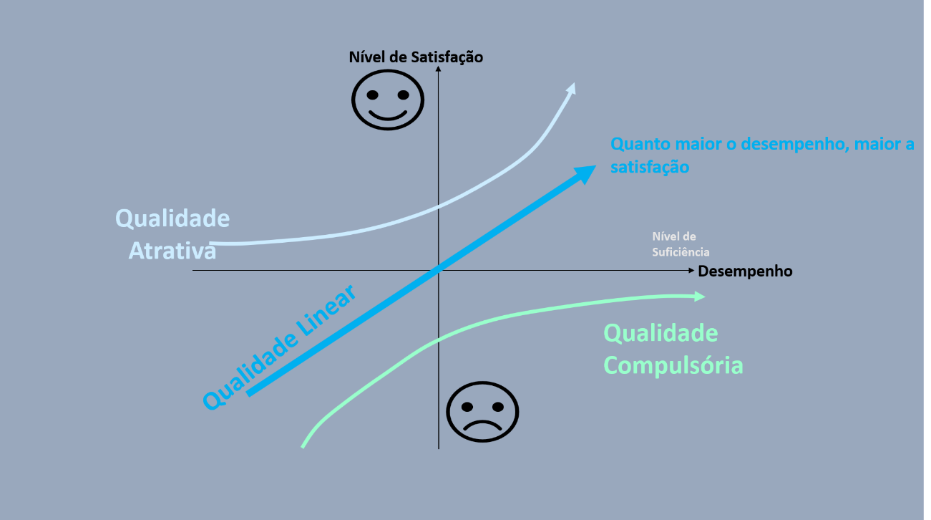

 | MAPA DE POSICIONAMENTO
6 | 7
4 | 6
2 | 3
4 | 3
1 | 2
6 | 3
4 | 4
2 | 8
4 | 2
1 | 4
6 | 2
4 | 9
2 | 9
4 | 3
1 | 1

Radar
 |  | Satisfação |  |  |  |  | Oportunidade
Item a ser avaliado | Importância | arno | wallita | black | singer | Mondial | arno | wallita | black | singer | Mondial
Preço | 9 | 6 | 4 | 2 | 4 | 1 | 12 | 14 | 16 | 14 | 17
Durabilidade | 4 | 7 | 6 | 3 | 3 | 2 | 1 | 2 | 5 | 5 | 6
Cor | 3 | 3 | 4 | 8 | 2 | 4 | 2 | 1 | -3 | 3 | 1
Acabamento | 5 | 2 | 9 | 9 | 3 | 1 | 8 | 1 | 1 | 7 | 9
Design | 5 | 2 | 7 | 7 | 7 | 7 | 9 | 4 | 4 | 4 | 4
Garantia | 4 | 3 | 5 | 3 | 8 | 9 | 5 | 3 | 5 | 0 | -1
Peso | 2 | 4 | 1 | 2 | 6 | 4 | -1 | 2 | 1 | -3 | -1

wallita
 | 0.28572777675
Item a ser avaliado | Peso do critério | Importância (norm em 9)
Preço | 0.28572777675 | 9
Durabilidade | 0.12564801797 | 4
Cor | 0.080346490163 | 3
Acabamento | 0.16033213281 | 5
Design | 0.17419252428 | 5
Garantia | 0.12503203475 | 4
Peso | 0.048721023275 | 2

